2-17-1_交通事故発生件数と死傷者
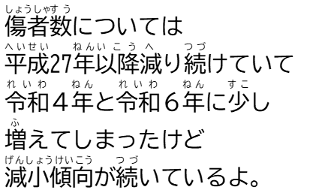

 | #REF! | #REF! | #REF!
#REF! | 0 | 0 | 0
■交通事故発生件数と死傷者数の移り変わり

 | 平成27年 (2015) | 28 (2016) | 29 (2017) | 30 (2018) | 令和元年 (2019) | ２ (2020) | ３ (2021) | ４ (2022) | ５ (2023) | ６ (2024)
交通事故発生件数 （件） | 5879 | 5294 | 4876 | 4212 | 3647 | 2893 | 2850 | 2862 | 2767 | 2803
死者数 （人） | 73 | 53 | 55 | 39 | 57 | 49 | 37 | 38 | 43 | 28
傷者数 （人） | 7625 | 6651 | 6178 | 5361 | 4592 | 3555 | 3530 | 3599 | 3375 | 3431
【図１】発生件数
 |  |  |  |  |  |  |  |  |  | 資料：「滋賀の交通」県警察本部



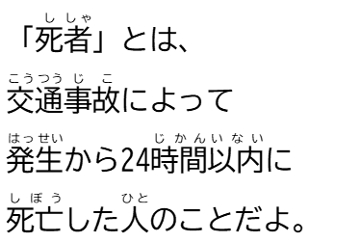
【図２】死者数



【図３】傷者数

2-17-2_月別交通事故発生件数・死傷者数
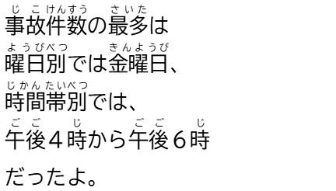

■月別交通事故発生件数・死傷者数(令和６年)


 |  |  | １月 | ２月 | ３月 | ４月 | ５月 | ６月 | ７月 | ８月 | ９月 | 10月 | 11月 | 12月
 | 発生件数 （件） |  | 185 | 183 | 221 | 196 | 219 | 254 | 205 | 239 | 215 | 243 | 265 | 378
 | 死傷者数 （人） |  | 221 | 233 | 278 | 239 | 264 | 301 | 256 | 297 | 275 | 303 | 328 | 464
 |  | 死者数 | 1 | 2 | 1 | 3 | 2 | 2 | 1 | 3 | 5 | 4 | 2 | 2
 |  | 傷者数 | 220 | 231 | 277 | 236 | 262 | 299 | 255 | 294 | 270 | 299 | 326 | 462
 | 資料：「滋賀の交通」県警察本部

月別交通事故発生件数・死傷者数（令和６年）
(件)
(人)

